Hoja1
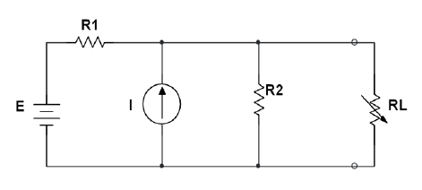
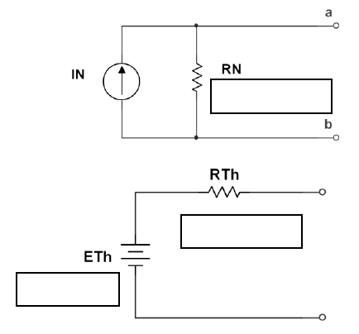
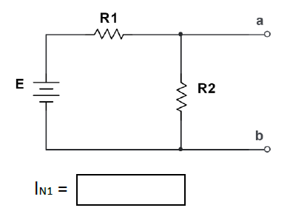
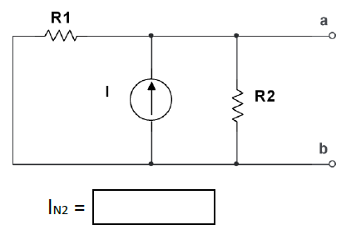
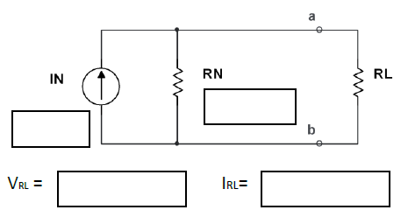
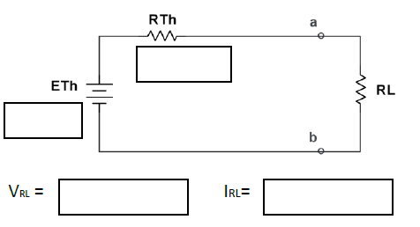
 |  |  |  | PASO 4 Y 5 |  |  |  |  |  |  |  | PASO 6
 | R1 | 3.8 | KΩ
 | R2 | 8.1 | KΩ
 | E | 20 | V
 | I | 2.5 | mA |  |  |  |  |  | IN | 7.76 | A
 | RL | 2 | KΩ |  |  |  |  |  | RN | 2.59 | KΩ

PASO 1, 2 Y 3

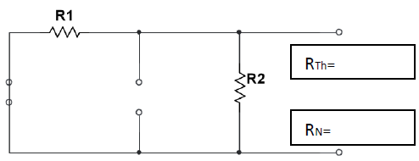
 |  |  |  |  | 5.26 | mA | 2.50 | mA
 |  |  |  |  |  |  |  |  | RTH | 2.59 | KΩ
 |  |  |  |  |  |  |  |  | ETH | 20.08 | V |  | 8.76 | V | 4.38 | mA | 8.76 | V | 4.38 | mA
 |  | 2.59 | KΩ

 |  | 2.59 | KΩ

